Instrucciones
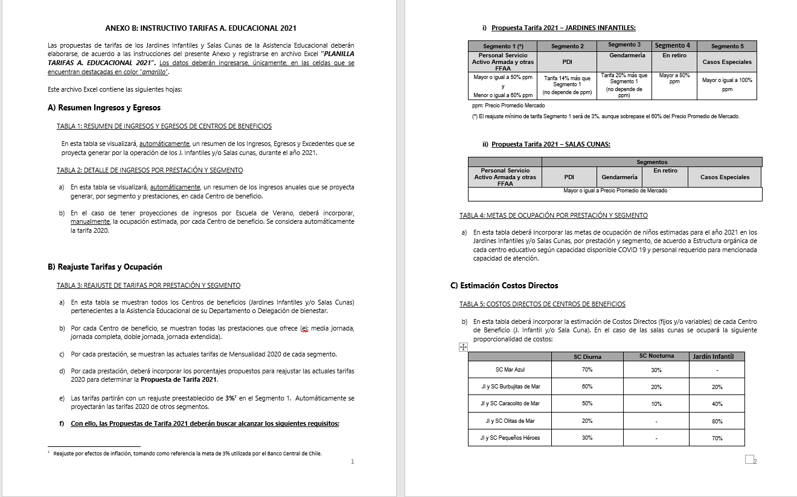
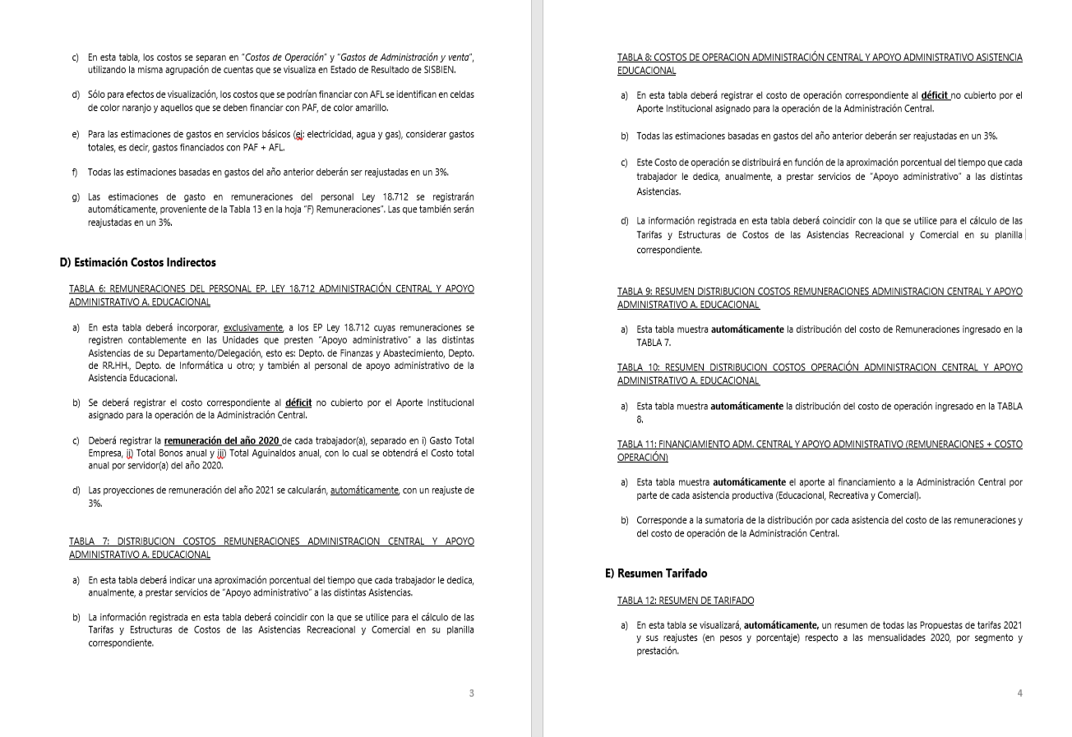
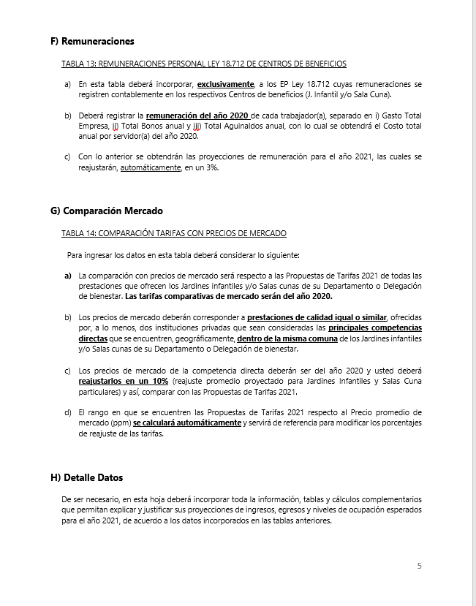
INSTRUCCIONES

INGRESE LOS DATOS EN LAS CELDAS DESTACADAS EN COLOR AMARILLO Y NARANJA

B) Reajuste Tarifas y Ocupación
Ir a
TABLA 4
 |  |  |  |  | ANEXO B
 |  |  |  |  | B) REAJUSTE DE TARIFAS Y METAS DE OCUPACIÓN POR CENTRO DE BENEFICIO

 |  | REPARTICION: |  |  | DELBIENWILL

TABLA 3: REAJUSTE DE TARIFAS POR PRESTACIÓN Y SEGMENTO

Jardines Infantiles | Prestación | Mensualidad 2020 |  |  |  |  | Reajuste propuesto |  |  |  |  | Propuesta Mensualidad 2021
 |  | Personal Servicio Activo Armada y otras FFAA | PDI | GENDARMERIA | En retiro | Casos Especiales | Personal Servicio Activo Armada y otras FFAA | PDI | GENDARMERIA | En retiro | Casos Especiales | Personal Servicio Activo Armada y otras FFAA | PDI | GENDARMERIA | En retiro | Casos Especiales
Jardín Infantil Pequeños Colonos | Media jornada | $66,200 | $79,500 | $79,500 | $126,900 | $154,000 | 0.0% | 0.0% | 0.0% | 0.0% | 0.0% | $66,200 | $79,500 | $79,500 | $126,900 | $154,000
 | Doble Jornada | $86,900 | $104,300 | $104,300 | $156,400 | $187,700 | 0.0% | 0.0% | 0.0% | 0.0% | 0.0% | $86,900 | $104,300 | $104,300 | $156,400 | $187,700

TABLA 4: METAS DE OCUPACIÓN POR PRESTACIÓN Y SEGMENTO

Jardines Infantiles | Prestación | Meta Ocupación niños 2021
 |  | Personal Servicio Activo Armada y otras FFAA | PDI | GENDARMERIA | En retiro | Casos Especiales | Total Meta Ocupación
Jardín Infantil Pequeños Colonos | Media jornada | 16 |  |  |  |  | 16
 | Doble Jornada | 3 |  |  |  |  | 3

D) Costos Indirectos
Ir a TABLA 7
Ir a TABLA 8
Ir a TABLA 9
Ir a TABLA 10
Ir a TABLA 11
 |  |  |  | ANEXO D
 |  |  |  | D) COSTOS INDIRECTOS ASISTENCIA EDUCACIONAL

 |  |  | REPARTICION: | DELBIENWILL

TABLA 6: REMUNERACIONES DEL PERSONAL LEY 18.712 ADMINISTRACION CENTRAL Y APOYO ADMINISTRATIVO ASISTENCIA EDUCACIONAL |  |  |  |  |  |  |  |  |  |  | TABLA 7: DISTRIBUCION COSTOS REMUNERACIONES ADMINISTRACION CENTRAL Y APOYO ADMINISTRATIVO A. EDUCACIONAL |  |  |  |  |  |  | TABLA 8: COSTOS DE OPERACION ADMINISTRACIÓN CENTRAL Y APOYO ADMINISTRATIVO ASISTENCIA EDUCACIONAL |  |  | TABLA 9: RESUMEN DISTRIBUCION COSTOS REMUNERACIONES ADMINISTRACION CENTRAL |  |  |  |  |  | TABLA 10: RESUMEN DISTRIBUCION COSTOS OPERACIÓN ADMINISTRACION CENTRAL Y APOYO ADMINISTRATIVO A. EDUCACIONAL |  |  |  |  |  | TABLA 11: FINANCIAMIENTO ADM. CENTRAL Y APOYO ADMINISTRATIVO (REMUNERACIONES + COSTO OPERACIÓN)

 |  |  |  |  |  |  |  |  | Reajuste | 3.0%

Unidades de Apoyo Administrativo |  | Nombre | Apellido | Ocupación / Cargo | Centro de Costo | REMUNERACIONES 2020 |  |  |  | Costo Total por Servidor Reajustado 2021 | ASISTENCIA RECREATIVA |  | ASISTENCIA EDUCACIONAL |  | ASISTENCIA COMERCIAL |  | Tiempo Total | Número de Cuenta | ítem de Gasto (según Plan de Cuenta Institucional) | COSTO INDIRECTO ESTIMADO 2020 | ASISTENCIA RECREATIVA |  | ASISTENCIA EDUCACIONAL |  | ASISTENCIA COMERCIAL |  | ASISTENCIA RECREATIVA |  | ASISTENCIA EDUCACIONAL |  | ASISTENCIA COMERCIAL |  | ASISTENCIA RECREATIVA | ASISTENCIA EDUCACIONAL | ASISTENCIA COMERCIAL
 |  |  |  |  |  | Gasto Total Empresa | Total Bonos anual | Total Aguinaldos anual | Costo Total anual por Servidor 2020 |  | % tiempo | $ Costo | % tiempo | $ Costo | % tiempo | $ Costo |  |  |  |  | % tiempo | $ Costo | % tiempo | $ Costo | % tiempo | $ Costo | % tiempo | $ Costo | % tiempo | $ Costo | % tiempo | $ Costo | $ Costo Total | $ Costo Total | $Costo Total
ADMINISTRACIÓN CENTRAL | Departamento de Finanzas y Abastecimiento | Brenda Xiomara | Saavedra Carvajal | Contador general | ADM. CENTRAL | $14,213,340 | $188,000 | $125,736 | $ 14,527,076 | $ 14,962,888 | 10% | $ 1,496,289 | 5% | $ 748,144 | 85 % | $ 12,718,455 | 100% |  | COSTOS DE OPERACIÓN | $ 6,896,439 | 10 % | $ 5,966,416 | 5 % | $ 2,983,208 | 85 % | $ 50,714,539 | 10% | $ 1,581,489 | 5% | $ 790,745 | 85 % | $ 13,442,659 | $ 7,547,906 | $ 3,773,953 | $ 64,157,198
 |  | Marcela Andrea | Vergara Orellana | Operador contable y administrativo | ADM. CENTRAL | $11,021,208 | $188,000 | $125,736 | $ 11,334,944 | $ 11,674,992 | 10% | $ 1,167,499 | 5% | $ 583,750 | 85 % | $ 9,923,743 | 100% |  | REMUNERACIONES DIRECTAS | $ 1,191,626
 |  | Eleni Katina | Ordenes Ramis | Secretaria - rendicuenta | ADM. CENTRAL | $7,488,096 | $328,000 | $125,736 | $ 7,941,832 | $ 8,180,087 | 10% | $ 818,009 | 5% | $ 409,004 | 85 % | $ 6,953,074 | 100% | 53103050000000 | SUPLENCIAS Y REEMPLAZOS | $ -
 |  | Daniel Sady | Asún Méndez | Encargado de bienes de uso y control de existencias | ADM. CENTRAL | $7,636,608 | $328,000 | $125,736 | $ 8,090,344 | $ 8,333,054 | 10% | $ 833,305 | 5% | $ 416,653 | 85 % | $ 7,083,096 | 100% | 53103060000000 | PERSONAL A TRATO Y TEMPORAL | $ -
 |  | Vanessa | Hincapie Valencia | Encargado ciclo de ingresos y facturación | ADM. CENTRAL | $7,488,096 | $328,000 | $125,736 | $ 7,941,832 | $ 8,180,087 | 10% | $ 818,009 | 5% | $ 409,004 | 85 % | $ 6,953,074 | 100% | 53103080010000 | OTRAS REMUNERACIONES | $ 1,191,626
 |  | NN |  | Enc. de certificación | ADM. CENTRAL | $7,636,608 | $328,000 | $125,736 | $ 8,090,344 | $ 8,333,054 | 10% | $ 833,305 | 5% | $ 416,653 | 85 % | $ 7,083,096 | 100% |  | GASTO DE OPERACIÓN | $ 5,704,813
 |  |  |  |  | ADM. CENTRAL | $- | $- | $- | $ 0 | $ 0 | 0% | $ 0 | 0% | $ 0 | 0 % | $ 0 | 0% | 53201010100000 | ALIMENTOS Y BEBIDAS | $ -
 |  | Aporte Operacional DBSA |  |  | APORTE |  | $- | $- | $ 0 | $ 0 | 0% | $ 0 | 0% | $ 0 | 0 % | $ 0 | 0% | 53202010100000 | TEXTILES Y ACABADOS TEXTILES | $ -
 |  |  |  |  | ADM. CENTRAL | $- | $- | $- | $ 0 | $ 0 | 0% | $ 0 | 0% | $ 0 | 0 % | $ 0 | 0% | 53203010100000 | COMBUSTIBLE LUBRIC P.VEHICULOS | $ 2,372,000
 |  |  |  |  | ADM. CENTRAL | $- | $- | $- | $ 0 | $ 0 | 0% | $ 0 | 0% | $ 0 | 0 % | $ 0 | 0% | 53203030000000 | PARA CALEFACCION | $ -
 | Departamento de RR.HH. | N.N. | N.N. | Ej: Encargado RR.HH. | ADM. CENTRAL | $- | $- | $- | $ 0 | $ 0 | 0% | $ 0 | 0% | $ 0 | 0 % | $ 0 | 0% | 53204030000000 | PRODUCTOS QUIMICOS | $ -
 |  |  |  |  | ADM. CENTRAL | $- | $- | $- | $ 0 | $ 0 | 0% | $ 0 | 0% | $ 0 | 0 % | $ 0 | 0% | 53204100100001 | MAT.P/MATEN.Y REPARACION | $ 950,250
 |  |  |  |  | ADM. CENTRAL | $- | $- | $- | $ 0 | $ 0 | 0% | $ 0 | 0% | $ 0 | 0 % | $ 0 | 0% | 53204130100000 | EQUIPOS MENORES | $ 70,000
 |  |  |  |  | ADM. CENTRAL | $- | $- | $- | $ 0 | $ 0 | 0% | $ 0 | 0% | $ 0 | 0 % | $ 0 | 0% | 53205010100000 | ELECTRICIDAD | $ -
 |  |  |  |  | ADM. CENTRAL | $- | $- | $- | $ 0 | $ 0 | 0% | $ 0 | 0% | $ 0 | 0 % | $ 0 | 0% | 53205020100000 | AGUA | $ -
 |  |  |  |  | ADM. CENTRAL | $- | $- | $- | $ 0 | $ 0 | 0% | $ 0 | 0% | $ 0 | 0 % | $ 0 | 0% | 53205030100000 | GAS | $ -
 |  |  |  |  | ADM. CENTRAL | $- | $- | $- | $ 0 | $ 0 | 0% | $ 0 | 0% | $ 0 | 0 % | $ 0 | 0% | 53205050100000 | TELEFONIA FIJA | $ 250,000
 |  |  |  |  | ADM. CENTRAL | $- | $- | $- | $ 0 | $ 0 | 0% | $ 0 | 0% | $ 0 | 0 % | $ 0 | 0% | 53205060100000 | TELEFONIA CELULAR | $ -
 |  |  |  |  | ADM. CENTRAL | $- | $- | $- | $ 0 | $ 0 | 0% | $ 0 | 0% | $ 0 | 0 % | $ 0 | 0% | 53205070100000 | ACCESO A INTERNET | $ -
 |  |  |  |  | ADM. CENTRAL | $- | $- | $- | $ 0 | $ 0 | 0% | $ 0 | 0% | $ 0 | 0 % | $ 0 | 0% | 53208010100000 | SERVICIOS DE ASEO | $ -
 | Departamento de Informática | N.N. | N.N. | Ej: Encargado Informática | ADM. CENTRAL | $- | $- | $- | $ 0 | $ 0 | 0% | $ 0 | 35% | $ 0 | 0 % | $ 0 | 35% | 53208070100001 | PASAJES, FLETES Y BODEGAJE | $ 1,524,717
 |  |  |  |  | ADM. CENTRAL | $- | $- | $- | $ 0 | $ 0 | 0% | $ 0 | 0% | $ 0 | 0 % | $ 0 | 0% | 53208100100001 | SERVICIO DE SUSCRIPCION | $ -
 |  |  |  |  | ADM. CENTRAL | $- | $- | $- | $ 0 | $ 0 | 0% | $ 0 | 0% | $ 0 | 0 % | $ 0 | 0% | 53211030000000 | SERVICIOS INFORMATICOS | $ -
 |  |  |  |  | ADM. CENTRAL | $- | $- | $- | $ 0 | $ 0 | 0% | $ 0 | 0% | $ 0 | 0 % | $ 0 | 0% | 53212020100000 | GASTOS MENORES (FOFI) | $ 537,846
 |  |  |  |  | ADM. CENTRAL | $- | $- | $- | $ 0 | $ 0 | 0% | $ 0 | 0% | $ 0 | 0 % | $ 0 | 0% | 53214020000000 | MAQUINAS Y EQUIPOS DE OFICINA | $ -
 | Otros | N.N. | N.N. |  | ADM. CENTRAL | $- | $- | $- | $ 0 | $ 0 | 0% | $ 0 | 0% | $ 0 | 0 % | $ 0 | 0% |  | GASTOS DE ADMINISTRACIÓN Y VENTAS | $ 8,918,454
 |  |  |  |  | ADM. CENTRAL | $- | $- | $- | $ 0 | $ 0 | 0% | $ 0 | 0% | $ 0 | 0 % | $ 0 | 0% |  | GASTO EN PERSONAL | $ -
 |  |  |  |  | ADM. CENTRAL | $- | $- | $- | $ 0 | $ 0 | 0% | $ 0 | 0% | $ 0 | 0 % | $ 0 | 0% | 53202020100000 | VESTUARIO ACC.Y PRENDAS DIVERS | $ -
 |  |  |  |  | ADM. CENTRAL | $- | $- | $- | $ 0 | $ 0 | 0% | $ 0 | 0% | $ 0 | 0 % | $ 0 | 0% | 53202030000000 | CALZADO | $ -
 |  |  |  |  | ADM. CENTRAL | $- | $- | $- | $ 0 | $ 0 | 0% | $ 0 | 0% | $ 0 | 0 % | $ 0 | 0% | 53211020000000 | CURSOS DE CAPACITACION | $ -
 |  |  |  |  | ADM. CENTRAL | $- | $- | $- | $ 0 | $ 0 | 0% | $ 0 | 0% | $ 0 | 0 % | $ 0 | 0% | 53101004030000 | VIATICOS PERSONAL COD.TRABAJO | $ -
 |  |  |  |  | ADM. CENTRAL | $- | $- | $- | $ 0 | $ 0 | 0% | $ 0 | 0% | $ 0 | 0 % | $ 0 | 0% |  | CONSUMOS BÁSICOS | $ -
 |  |  |  |  | ADM. CENTRAL | $- | $- | $- | $ 0 | $ 0 | 0% | $ 0 | 0% | $ 0 | 0 % | $ 0 | 0% | 53205080000000 | ENLACES DE TELECOMUNICACIONES | $ -
 |  |  |  |  | ADM. CENTRAL | $- | $- | $- | $ 0 | $ 0 | 0% | $ 0 | 0% | $ 0 | 0 % | $ 0 | 0% | 53205990000000 | OTROS SERVICIOS BASICOS | $ -
 |  |  |  |  | ADM. CENTRAL | $- | $- | $- | $ 0 | $ 0 | 0% | $ 0 | 0% | $ 0 | 0 % | $ 0 | 0% |  | BIENES DE CONSUMO | $ 4,164,695
 |  |  |  |  | ADM. CENTRAL | $- | $- | $- | $ 0 | $ 0 | 0% | $ 0 | 0% | $ 0 | 0 % | $ 0 | 0% | 53203010200000 | COMB.LUBR.DIRECTOS-INDIRECTOS | $ -
 |  |  |  |  | ADM. CENTRAL | $- | $- | $- | $ 0 | $ 0 | 0% | $ 0 | 0% | $ 0 | 0 % | $ 0 | 0% | 53204010000000 | MATERIALES DE OFICINA | $ 1,485,417
 |  |  |  |  | ADM. CENTRAL | $- | $- | $- | $ 0 | $ 0 | 0% | $ 0 | 0% | $ 0 | 0 % | $ 0 | 0% | 53204040200000 | PROD.QUIMIC,FARMACEUTICOS IND. | $ -
 |  |  |  |  | ADM. CENTRAL | $- | $- | $- | $ 0 | $ 0 | 0% | $ 0 | 0% | $ 0 | 0 % | $ 0 | 0% | 53204060000000 | FERT.INSECT.FUNG.Y OTROS | $ 200,000
 |  |  |  |  | ADM. CENTRAL | $- | $- | $- | $ 0 | $ 0 | 0% | $ 0 | 0% | $ 0 | 0 % | $ 0 | 0% | 53204070000000 | MAT.Y UTILES DE ASEO | $ 922,710
 |  |  |  |  | ADM. CENTRAL | $- | $- | $- | $ 0 | $ 0 | 0% | $ 0 | 0% | $ 0 | 0 % | $ 0 | 0% | 53204080000000 | MENAJE OFICINA CASINO Y OTROS | $ 80,000
 |  |  |  |  | ADM. CENTRAL | $- | $- | $- | $ 0 | $ 0 | 0% | $ 0 | 0% | $ 0 | 0 % | $ 0 | 0% | 53214010000000 | MOBILIARIO Y OTROS | $ 500,000
 |  |  |  |  | ADM. CENTRAL | $- | $- | $- | $ 0 | $ 0 | 0% | $ 0 | 0% | $ 0 | 0 % | $ 0 | 0% | 53214040000000 | EQUIPOS COMPUTACIONALES | $ 976,568
 |  |  |  |  | ADM. CENTRAL | $- | $- | $- | $ 0 | $ 0 | 0% | $ 0 | 0% | $ 0 | 0 % | $ 0 | 0% | 55201010100004 | COSTO SERVICIO DESAYUNO | $ -
 |  |  |  |  | ADM. CENTRAL | $- | $- | $- | $ 0 | $ 0 | 0% | $ 0 | 0% | $ 0 | 0 % | $ 0 | 0% | 55201010100005 | COSTOS DE TEXT. VEST,O PRENDAS | $ -
 |  |  |  |  | ADM. CENTRAL | $- | $- | $- | $ 0 | $ 0 | 0% | $ 0 | 0% | $ 0 | 0 % | $ 0 | 0% |  | SERVICIOS GENERALES | $ 1,667,536
 |  |  |  |  | ADM. CENTRAL | $- | $- | $- | $ 0 | $ 0 | 0% | $ 0 | 0% | $ 0 | 0 % | $ 0 | 0% | 53207010000000 | SERVICIO DE PUBLICIDAD | $ -
 |  |  |  |  |  |  |  |  |  | $ 59,664,163 | 10 % | $ 5,966,416 | 5 % | $ 2,983,208 | 85 % | $ 50,714,539 |  | 53207020000000 | SERVICIO DE IMPRESION | $ -
 |  |  |  |  |  |  |  |  |  | 100 % |  |  |  |  |  |  |  | 53208020000000 | SERVICIOS DE VIGILANCIA | $ -
 |  |  |  |  |  |  |  |  |  |  |  |  |  |  |  |  |  | 53208990000000 | OTROS SERVICIOS GENERALES | $ -
ÁREA APOYO A. EDUCACIONAL | Asistencia Educacional |  |  |  | APOYO ADM. | $- | $- | $- | $ 0 | $ 0 |  |  |  |  |  |  |  | 53209010000000 | ARRIENDO DE TERRENOS | $ -
 |  |  |  |  | APOYO ADM. | $- | $- | $- | $ 0 | $ 0 |  |  |  |  |  |  |  | 53209040000000 | ARRIENDO DE MOBILIARIO Y OTROS | $ -
 |  |  |  |  | APOYO ADM. | $- | $- | $- | $ 0 | $ 0 |  |  |  |  |  |  |  | 53209050000000 | ARRIENDO DE MAQUINAS Y EQUIPOS | $ 1,147,536
 |  |  |  |  | APOYO ADM. | $- | $- | $- | $ 0 | $ 0 |  |  |  |  |  |  |  | 53209990000000 | OTROS ARRIENDOS | $ -
 |  |  |  |  | APOYO ADM. | $- | $- | $- | $ 0 | $ 0 |  |  |  |  |  |  |  | 53210020100000 | SEGURO INMUEBLES | $ 520,000
 |  |  |  |  |  |  |  |  |  | $ 0 |  |  |  |  |  |  |  |  | MANTENCIÓN Y REPARACIÓN | $ 3,086,223
 |  |  |  |  |  |  |  |  |  | 100 % |  |  |  |  |  |  |  | 53206030000000 | MANT.Y REPAR. MOBILIARIO Y OTROS | $ -
 |  |  |  |  |  |  |  |  |  |  |  |  |  |  |  |  |  | 53206040000000 | MANT.Y REPAR. DE EQUIPOS OFICINA | $ 1,284,550
 |  |  |  |  |  |  |  |  |  |  |  |  |  |  |  |  |  | 53206060000000 | MANT.Y REPAR. OTRAS MAQ. Y EQUIP. | $ 155,123
 |  |  |  |  |  |  |  |  |  |  |  |  |  |  |  |  |  | 53206070000000 | MANT.Y REPAR. EQUIPOS INFORMATICOS | $ -
 |  |  |  |  |  |  |  |  |  |  |  |  |  |  |  |  |  | 53206990000000 | OTROS MANTEN. Y REPAR. MENORES | $ 1,646,550
 |  |  |  |  |  |  |  |  |  |  |  |  |  |  |  |  |  | 53208030000000 | SERVICIO DE MANTENCION JARDINES | $ -
 |  |  |  |  |  |  |  |  |  |  |  |  |  |  |  |  |  | 53212060000000 | OTROS GASTOS IMPREVISTOS | $ -
 |  |  |  |  |  |  |  |  |  |  |  |  |  |  |  |  |  |  | OTROS GASTOS | $ -
 |  |  |  |  |  |  |  |  |  |  |  |  |  |  |  |  |  | 53204999000000 | OTROS MATERIALES DE USO CONSUMO | $ -
 |  |  |  |  |  |  |  |  |  |  |  |  |  |  |  |  |  |  | COSTO TOTAL | $ 15,814,893

